Первичная нагрузка
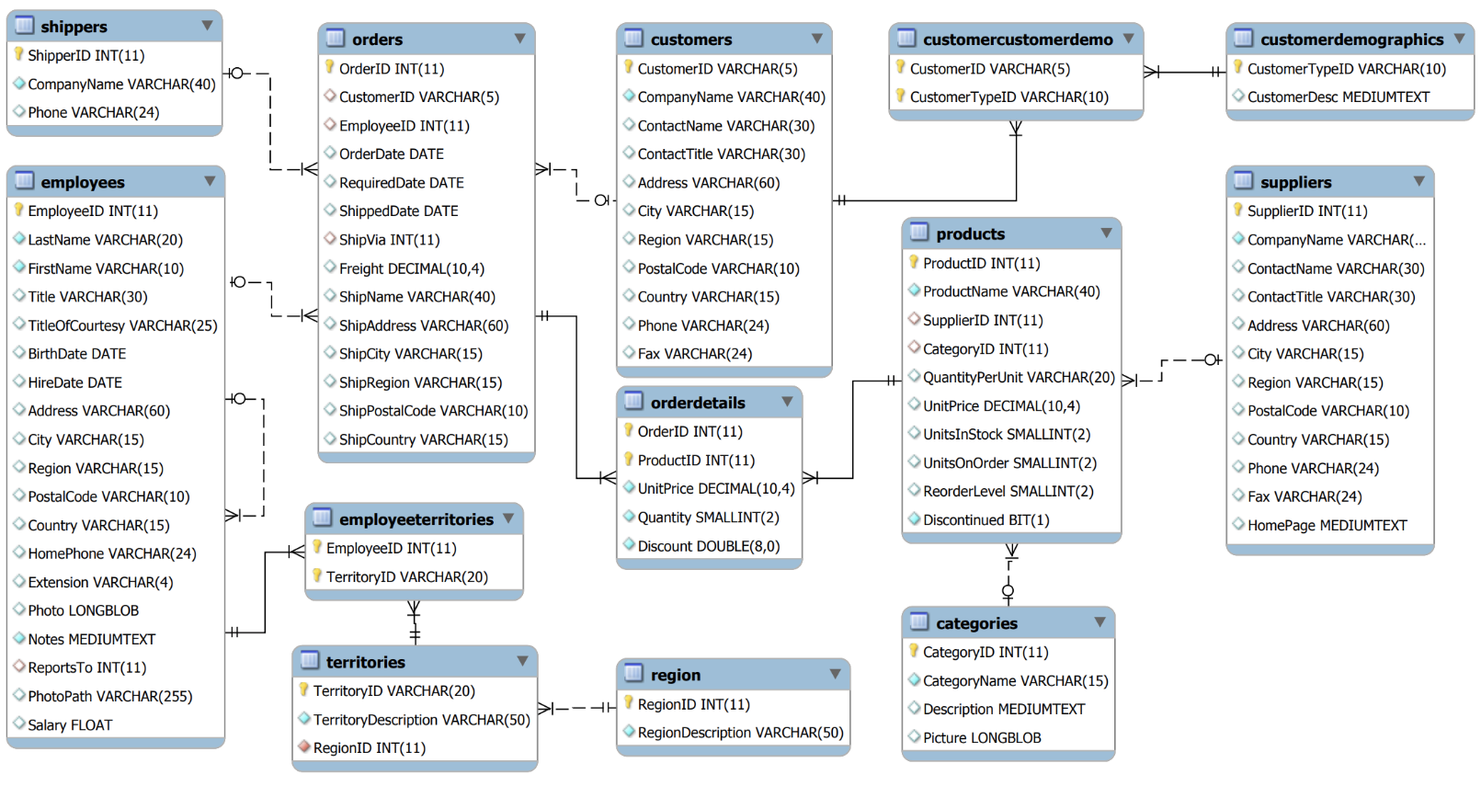
Запросы | Частота | Сложность | Типы дисков | Партицирование
Селект на просмотр каталога товаров | часто | 1 | NVMe | Partition_01
Селект на поиск товаров в каталоге по коду товара | часто | 1 | NVMe | Partition_01
Селект на поиск товаров в каталоге по наименованию товара | часто | 1 | NVMe | Partition_01
Селект поиск товара при сканировании | часто | 1 | NVMe | Partition_01
Добавление товара в документ продажи | часто | 2 | SSD | Partition_02
Создание документа продажи | часто | 2 | SSD | Partition_02
Проверка товара на доп.условия | часто | 2 | SSD | Partition_02
Проверка товара на маркировку/акцизу | часто | 2 | SSD | Partition_02
Корректировка количества товара | редко | 1 | NVMe | Partition_01
Пересчет суммы докмуента продажи | редко | 2 | SSD | Partition_02
Формирование оплаты | редко | 2 | SSD | Partition_02
Отчет за квартал по позициям | периодически | 3 | HDD | Partition_03
Отчет за квартал по пунктам | периодически | 3 | HDD | Partition_03

Определение типа нагрузки
Преобладать будут простые частые запросы на поиск, и создание (т. е. OLTP система). Однако в рамках приложения необходимо будет предоставление аналитики, статистики как в целом, так и по конкретным точкам и позициям. (т. е. сложные запросы также будут, но будут выполняться раз в неделю или раз в месяц).

Выбор СУБД
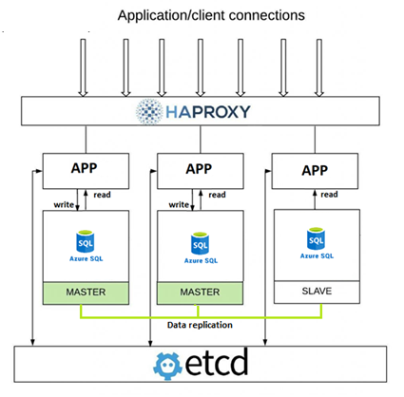
Условия для выбора БД:
Тип системы | OLTP
Возможность репликации | Multimaster with one slave
Горизонтальное и вертикальное масштабирование | Partitioning
Место развертывания | Azure Cloud
Доступность системы | 99.9
Дополнительные требования | У отчетов достаточно сложная логика, нужна реплика для аналитики

Выводы: | Azure SQL
Исходя из расчета нагрузки и типа распределения запросов на базу (чтение 60%, запись 40%) на пятый год работы приложения будет необходимо Multimaster решение с 2 активными мастерами. Для построения сложных аналитических отчетов добавим еще один сервер реплику. В итоге получаем 3 сервера (multimaster with one slave).

